defectos #9
TEMPLATE DE DEFECTOS

 | ID: 01 | ESTADO: nuevo | PRIORIDAD: | SEVERIDAD:
 |  |  | alta | alta

 | FECHA:11/11/22 | REPORTADO POR:Camilo Carrion | ASIGNADO A: Desarrollo | AMBIENTE:QA

 | TITULO/NOMBRE: Inicio de fecha de reserva

 | DESCRIPCIÓN: Se intenta seleccionar las fechas para registrar la reserva y no reproduce la reserva, solo se puede validar las fechas a seleccionar con los respectivos dias en la busqueda del cheking y checkout no se puede registrar las fechas y dias dentro de los detalles del departamento , casa, casa playa y cabaña.

 | PASOS PARA REPRODUCIR EL DEFECTO: 1. ingresar a la pagina http://fe.deitech.online/ 2.loguearse con sus credenciales "usuario" y "email" 3. seleccionar cualquiera de los campos, "casa","departamento","casa playa" o "cabaña" para disponer de la reserva. 4. se intenta seleccionar el sitio definido 5. se intenta seleccionar las fechas 6. se oprime el boton de iniciar reserva

 | RESULTADO ACTUAL: No permite seleccionar las fechas de reserva dentro del apartado de alguno de seleccionados departamento , casa, casa playa o cabaña.

 | RESULTADO ESPERADO: Se espera que se pueda realizar la reserva dentro del apartado de los detalles del departamento , casa, casa playa o cabaña, no dentro del sistema de busqueda y que al oprimir el boton de "iniciar reserva" se realice la reserva en cuestion.

 |  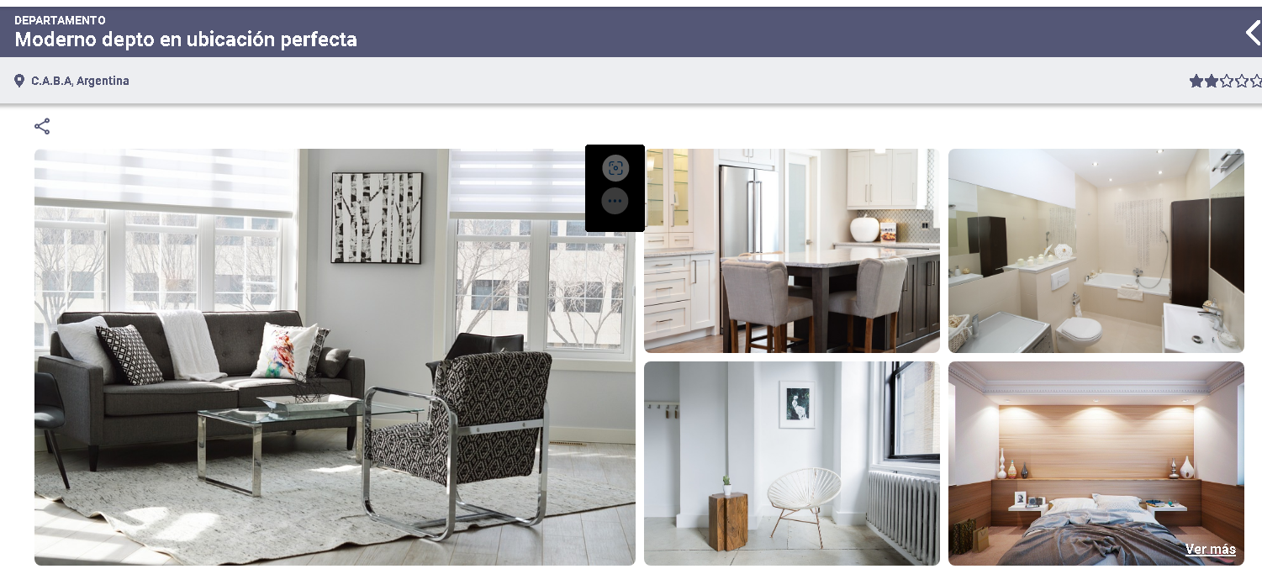 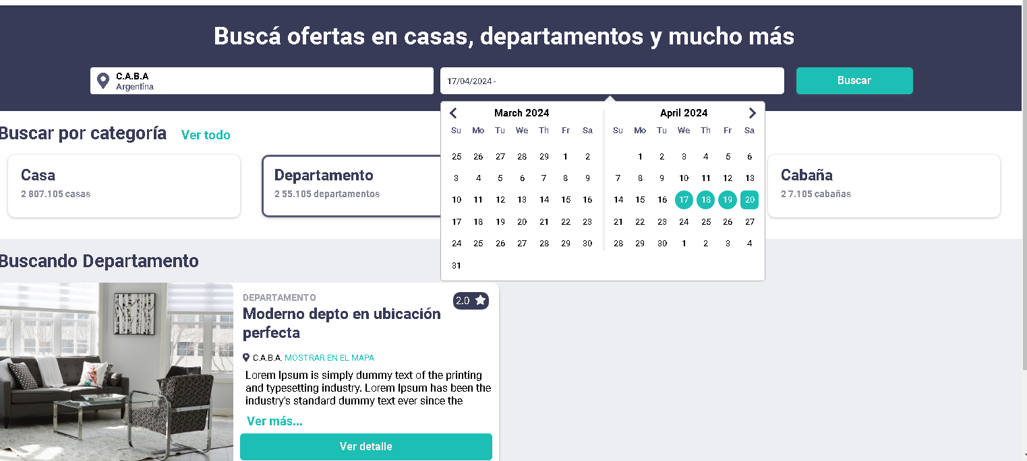 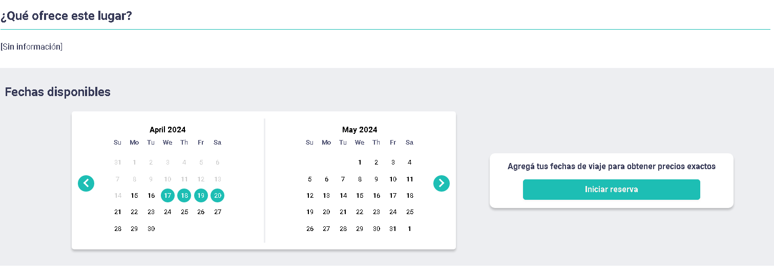 EVIDENCIA:

